Лист1
 | Перечень работ

№ п/п | Наименование | Ед изм. | Кол-во | Цена | Стоимость
1 | Механическая очистка карниза и декоративных элементов от отшелушивающийся краски и шпатлевки | м2 | 90 |  | 0.00
2 | Востановление и ремонт аварийных участков каризов и декоративных элементов | м2 | 3 |  | 0.00
3 | Шпаклевание карниза и декоративных элементов | м2 | 90 |  | 0.00
4 | Грунтовка карниза и декоративных элементов | м2 | 90 |  | 0.00
5 | Окраска карниза и декоративных элементов за 2 раза | м2 | 90 |  | 0.00
6 | Замена воронки водосточной трубы диаметр 200 мм. | шт. | 1 |  | 0.00
7 | Герметизация трещин сколов на декоративных элементах | м.п. | 30 |  | 0.00
8 | Герметизация стыков желобов кровли | шт. | 40 |  | 0.00
9 | Материалы
10 | Транспортные расходы

12 | Итого |  |  |  | 0.00р.

Все работы производятся методом промышленного альпинизма на всоте 17-20 метров
Вдоль фасада здания идет тротуар шириной 2 м, сразу за ним платная муниципальная парковка.

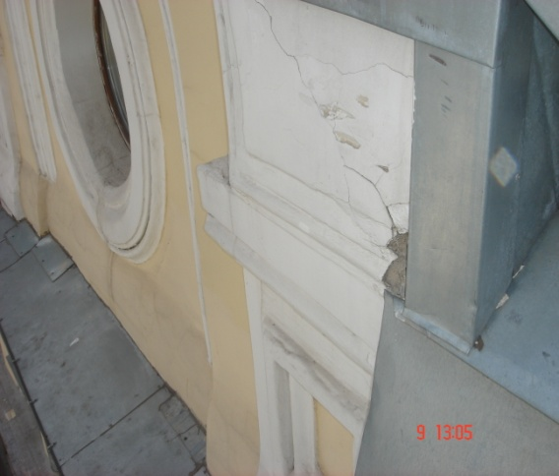
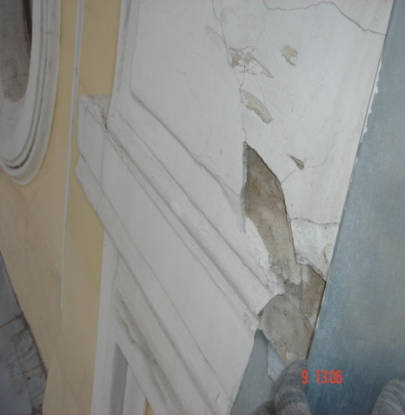
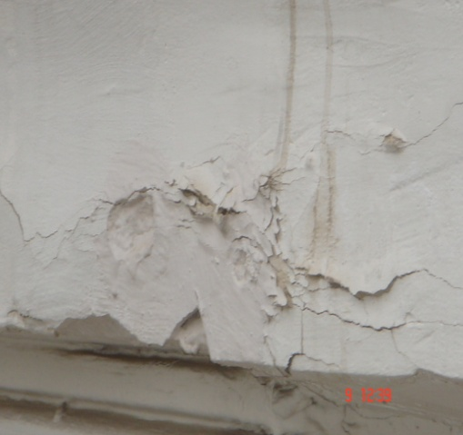
 | Фото коменнтарии к пунктам № 1, 2, 3, 4, 5

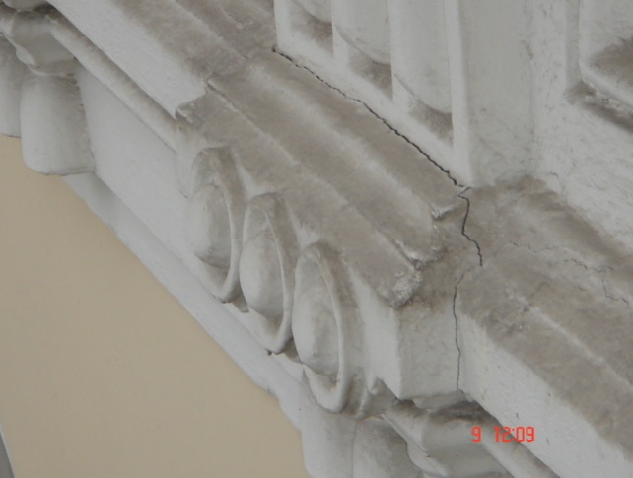
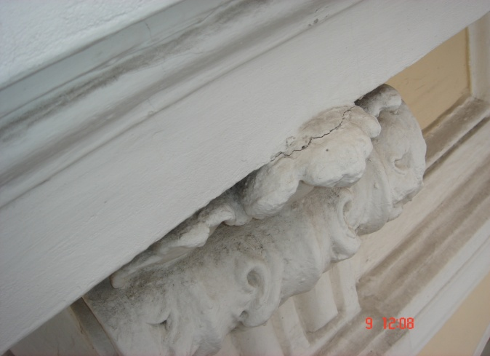
 | Фото коменнтарии к пунктам № 2, 7

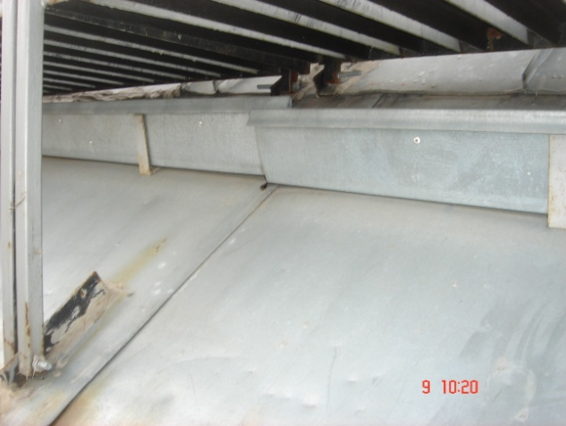
 | Фото коменнтарии к пункту № 8

